ER図
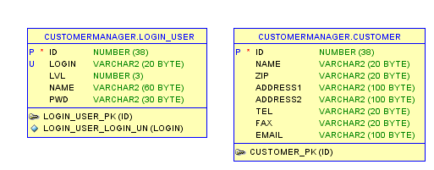
ER図 | システム名 | 顧客情報管理システム | 作成者 | あっとま 一郎 | バージョン | 1.0 | 作成日 | 2018-08-16

